1.配置tomcat，jdk
1.安装jdk1.7（默认）
测试jdk是否安装成功，在运行框中输入cmd---javac
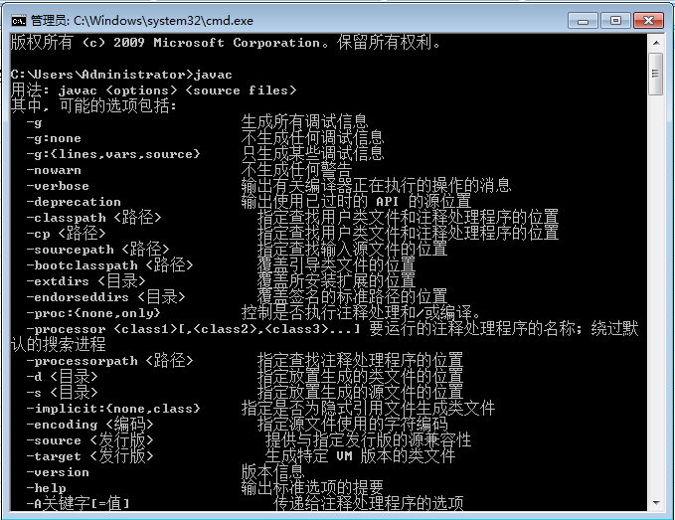

如上，安装成功（环境变量自己配）

2.下载JCE无限制权限策略文件，解压后
可以看到local_policy.jar和US_export_policy.jar以及readme.txt。如果安装了JRE，
将两个jar文件放到%JRE_HOME%\lib\security目录下覆盖原来的文件，
如果安装了JDK，将两个jar文件放到%JDK_HOME%\jre\lib\security目录下覆盖原来文件

3.tomcat7下的conf文件(如：C:\Program Files (x86)\apache-tomcat-7.0.30\conf)
修改context.xml 添加<Loader delegate="true"/>

4.配置jdk，tomcat
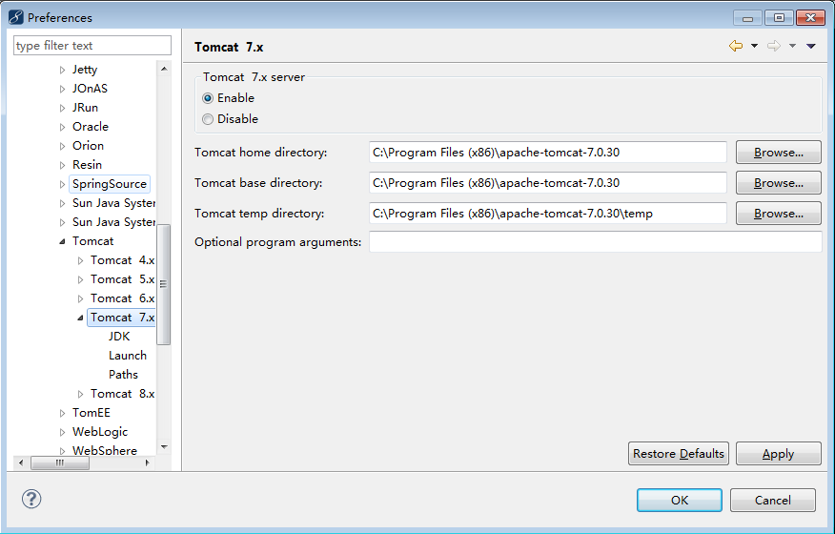

 |  | 配置tomcat7

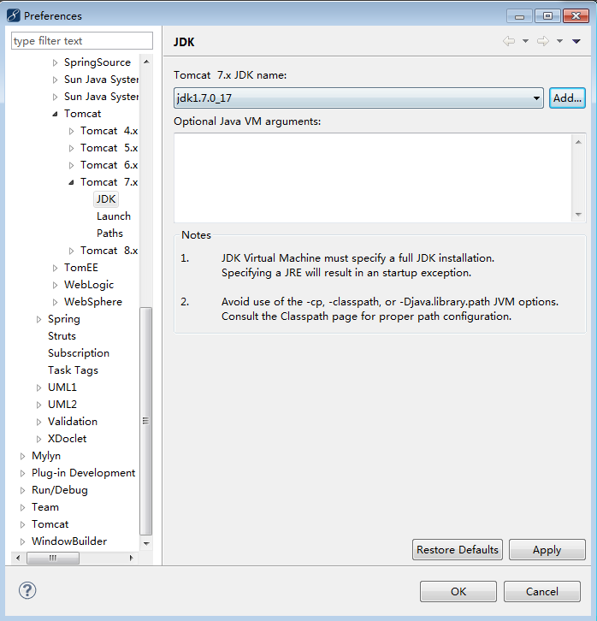

 | 添加jdk1.7

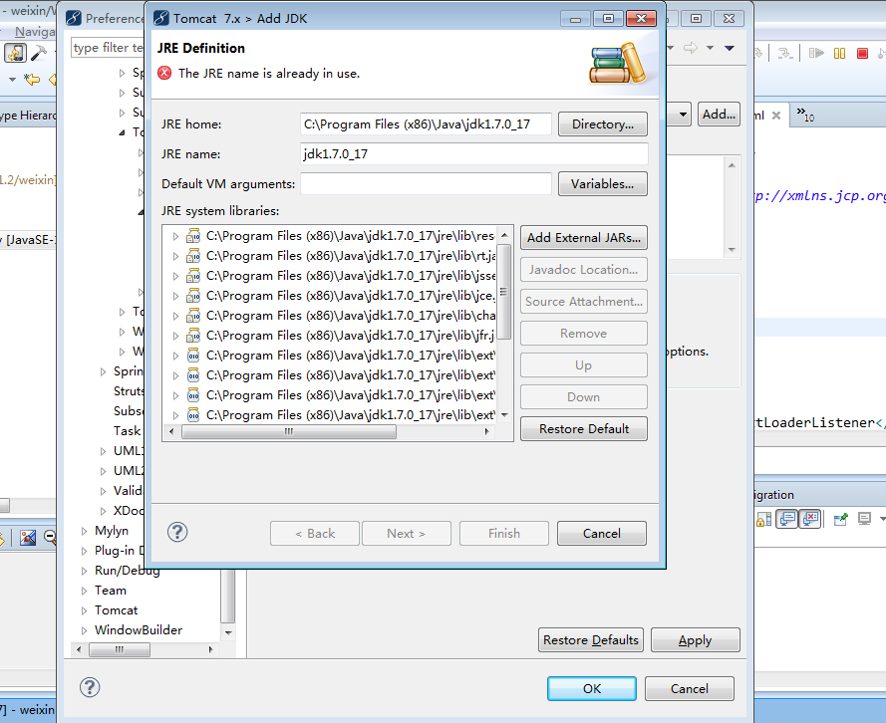

 |  | 我这里已经添加过jdk
 |  | 所以它说已经存在了

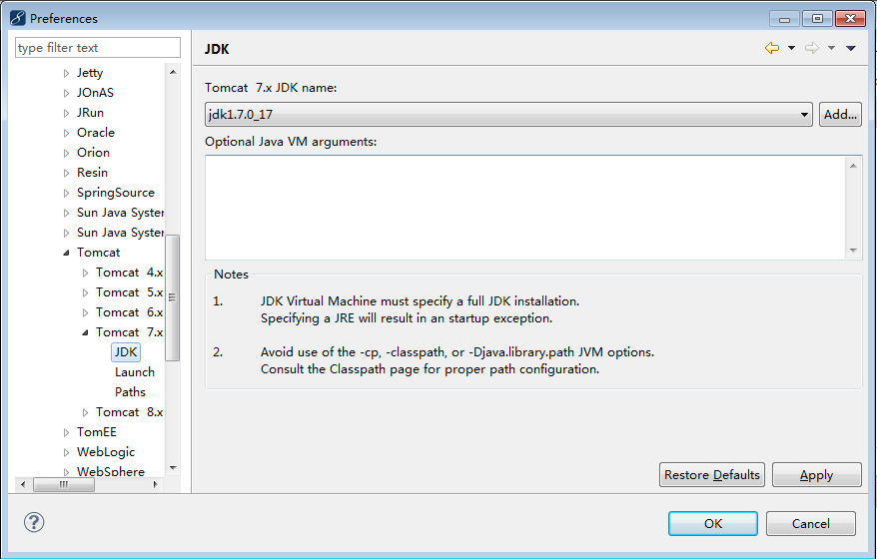

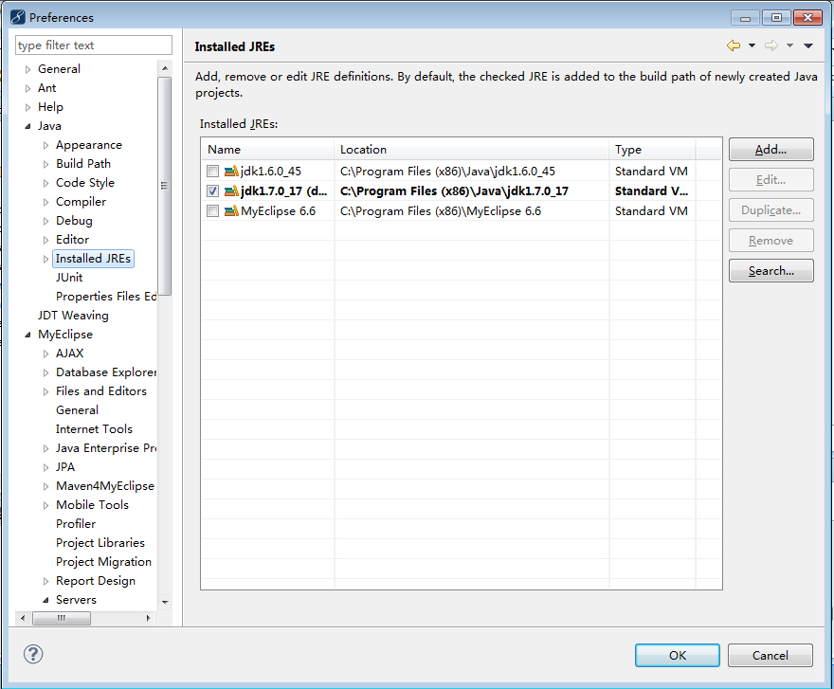

 |  | 选中jdk1.7
 |  | 没有的话，点按钮Add（按照上面配置 过来，应该jdk1.7已经添加上去了）

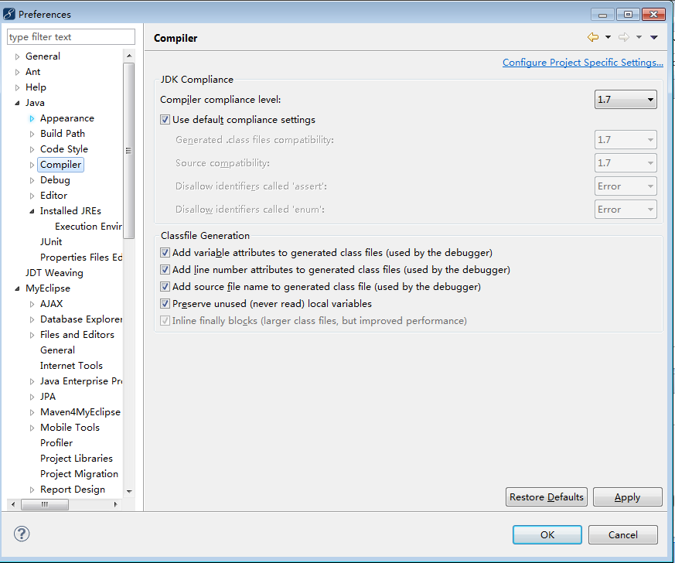

 |  | 选中默认jdk1.7

2.创建工程
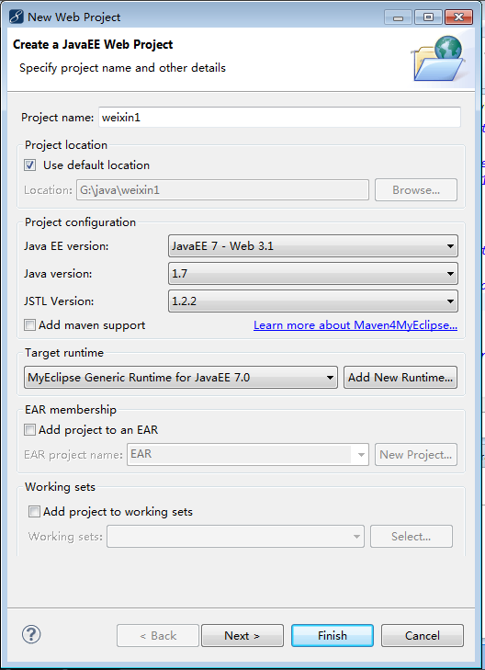
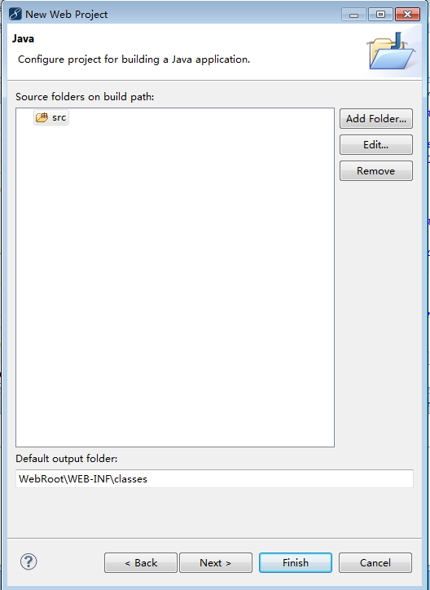
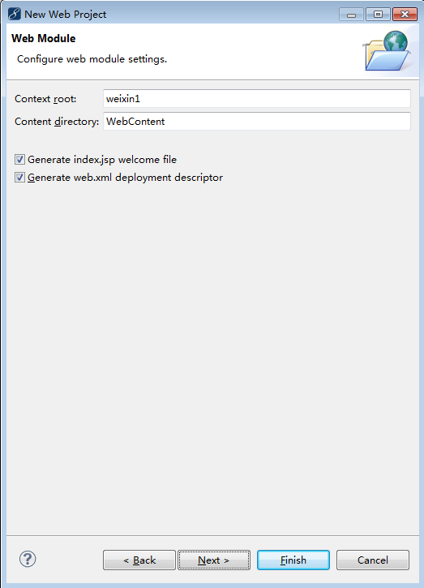
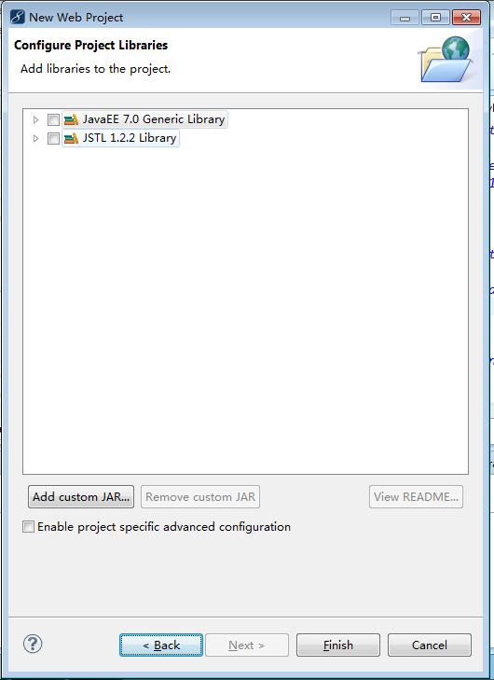
创建weixin工程

3.添加jar
1.添加tomcat包（本例使用tomcat7，jdk1.7）
工程建好后，项目右键properties
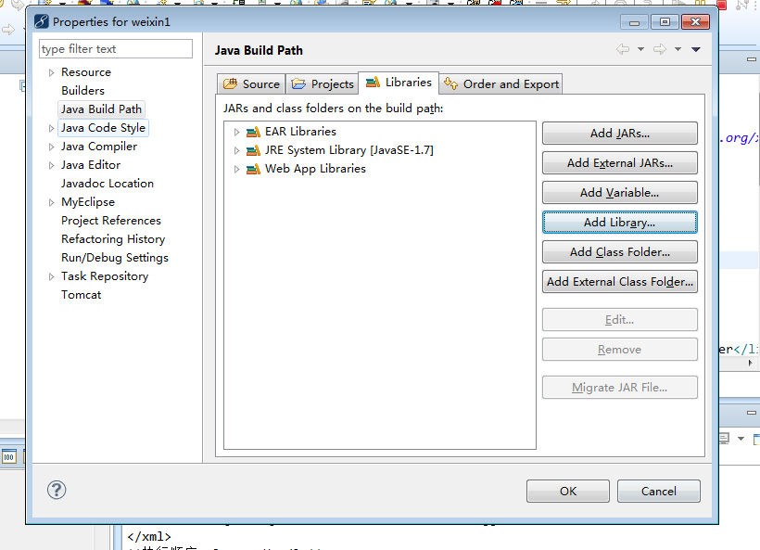

 |  |  |  |  | 新建自己的tomcat包

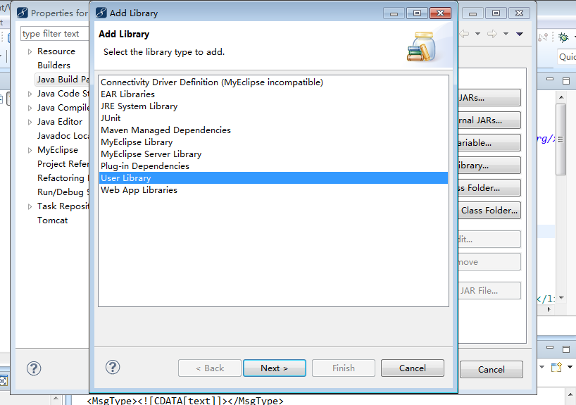

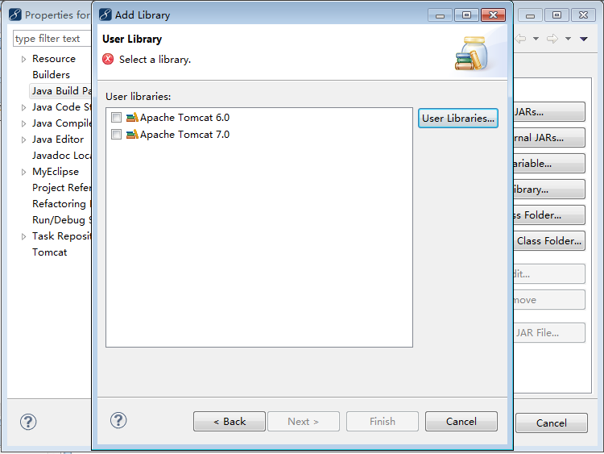

 |  |  |  | 如果没有配置tomcat7.0
 |  |  |  | 点按钮User Libraries
 |  |  |  | 配置好了，直接选中Apache Tomcat7.0,然后finish

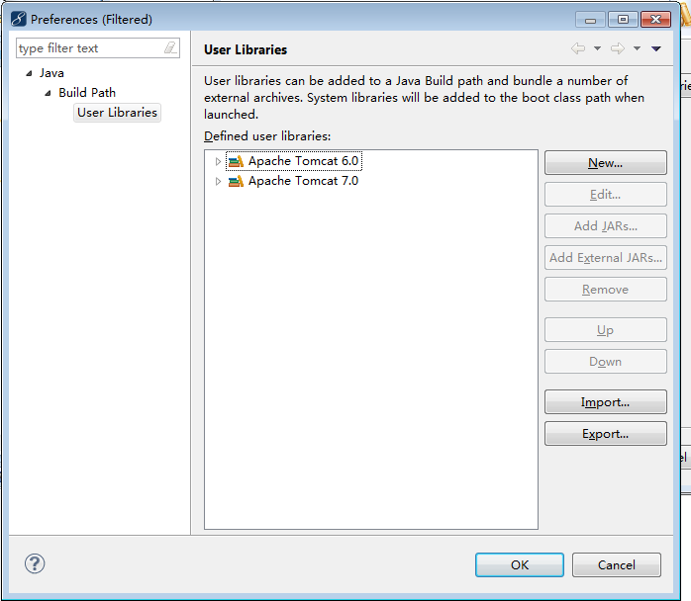

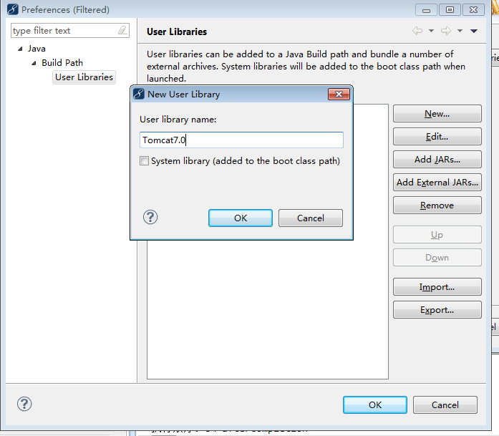

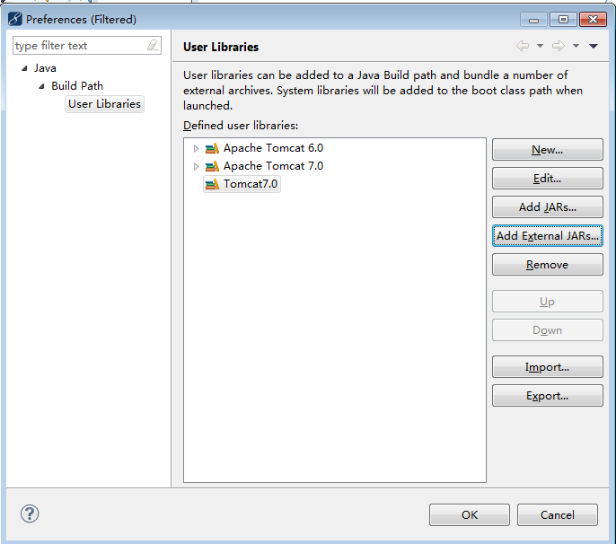

 |  |  | 添加tomcat7.0Jar包

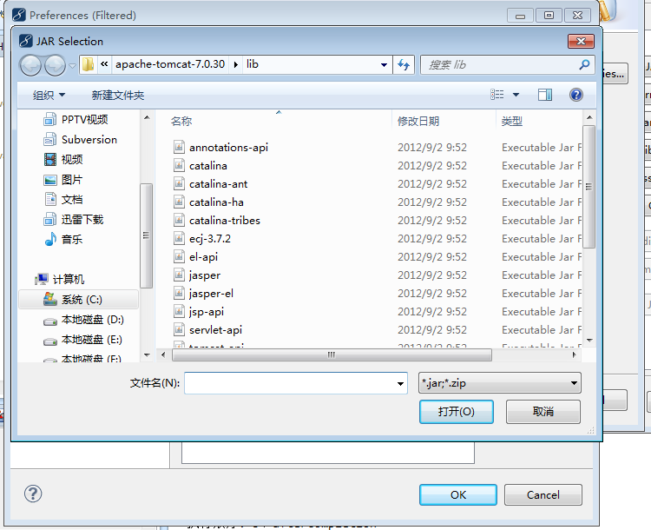

 |  |  |  | 选中tomcat/lib下的所有Jar包
 |  |  |  | 点按钮打开

加入spring4.1.4+mysql+mybatisjar包
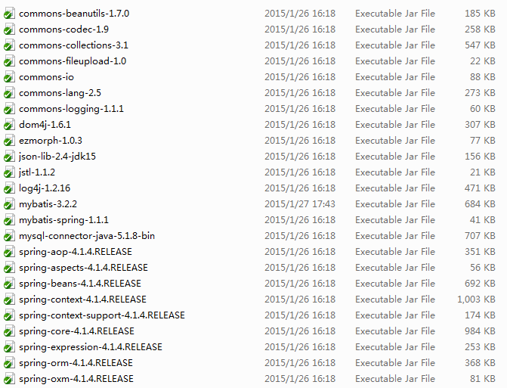

 |  |  | 这些Jar包放入weixin\WebContent\WEB-INF\lib下
 |  |  | 也可以像添加tomcatJar包一样方式添加

配置 | web.xml | web启动文件
创建 | mvc-servlet.xml | spring
创建 | configuration.xml | mybatis

工程构架
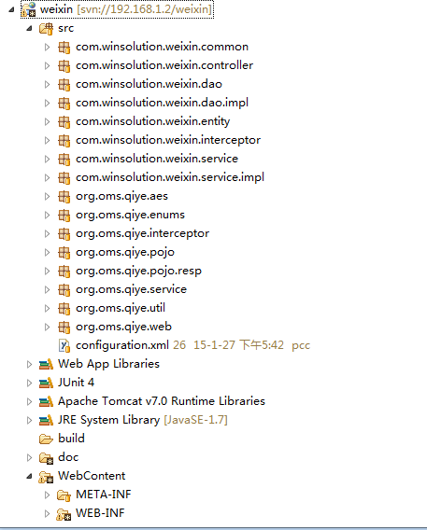

方法共同
数据控制层
数据访问层
数据访问接口层
数据实体层
方法拦截
数据业务层
数据业务接口层

